专线箱单
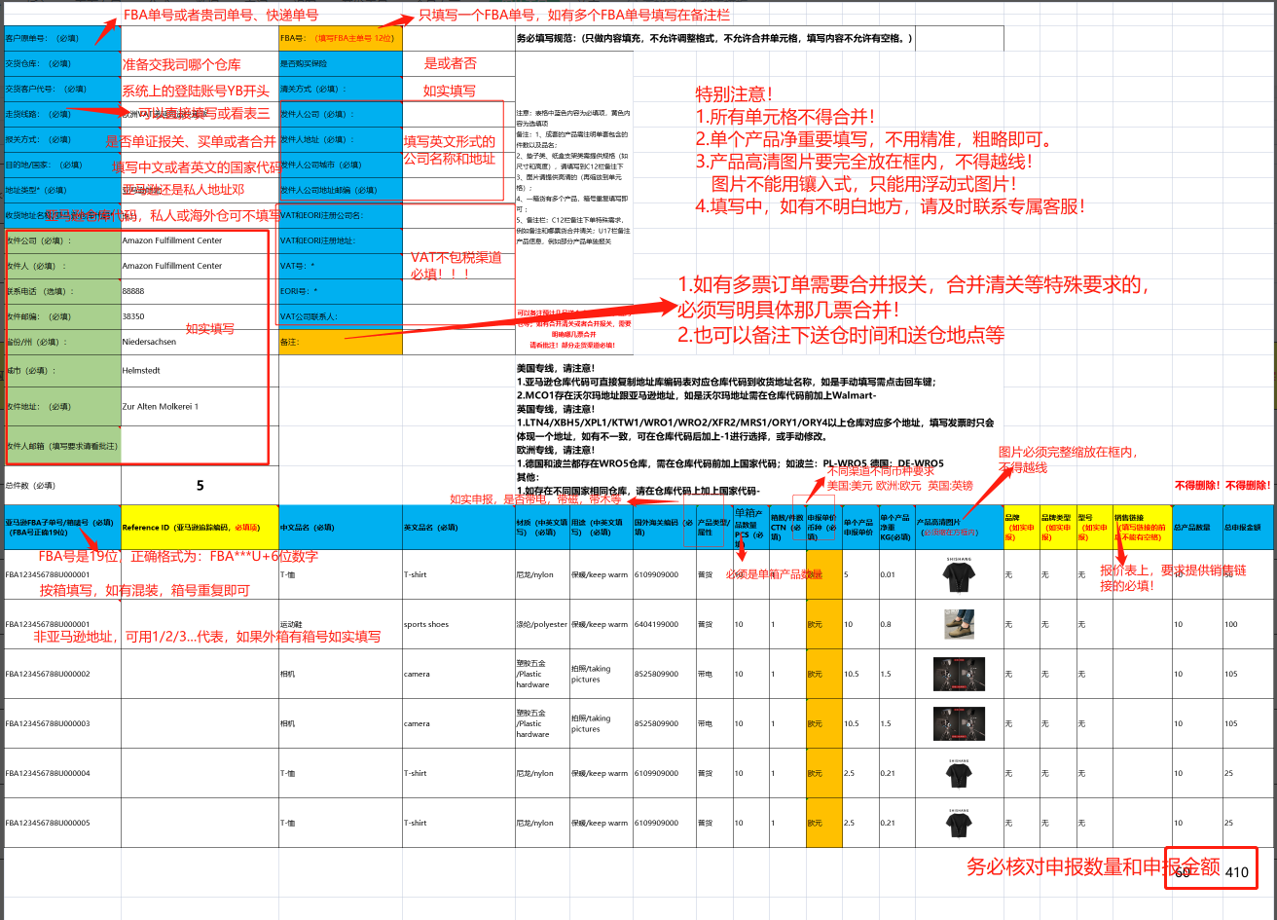
客户原单号：（必填） | FBA199G6Q1Q7 | 预报单号： |  | 务必填写规范：(只做内容填充，不允许调整格式，不允许合并单元格，填写内容不允许有空格。)
交货仓库：（必填） | 广州1仓 | FBA号：（填写FBA主单号 12位） | FBA199G6Q1Q7 | 注意：表格中蓝色内容为必填项，黄色内容为选填项 备注：1、成套的产品需注明单套包含的件数以及品名； 2、垫子类、纸盒支架类需提供规格（如尺寸和高度），请填写到C12栏备注下 3、图片请提供高清的（再缩放到单元格）； 4、一箱货有多个产品，箱号重复填写即可 ； 5、备注栏：C12栏备注下单特殊需求，例如备注和哪票货合并清关；U17栏备注产品信息，例如部分产品单独报关 |  | 填写范本 请参考 |  |  |  |  |  |  |  |  | #N/A
交货客户代号：（必填） | YB05952 | 是否购买保险 | 否
走货线路：（必填） | 美森极致达快递派 | 清关方式（必填）： | 美国清关
报关方式：（必填） | 买单报关 | 国内仓预计送货时间： | 20260325
贸易方式：（必填） | 0110 | 发件人公司：
目的地/国家：（必填） | 美国 | 发件人地址：
地址类型*（必填） | 亚马逊地址
收货地址名称/亚马逊仓库代码* | LAX9
收件公司（必填）： | Amazon.com Services, Inc.
收件人（必填） ： | LAX9-92337-Amazon
联系电话 （选填）： | 88888888888
收件邮编：（必填） | 92337 |  |  | 可以备注预计几号送仓或交义乌仓，厦门仓等；如有合并清关或者合并报关，需要明确哪几票合并 请看批注！部分走货渠道必填！
省份/州（必填）： | CA
城市（必填）： | FONTANA | 备注： |  | 美国专线，请注意！ 1.亚马逊仓库代码可直接复制地址库编码表对应仓库代码到收货地址名称，如是手动填写需点击回车键； 2.MCO1存在沃尔玛地址跟亚马逊地址，如是沃尔玛地址需在仓库代码前加上Walmart- 3.关于亚马逊仓库代码备用地址提醒：客户如选择UPS派送,亚马逊仓库代码-UPS，如ORF2-UPS； 英国专线，请注意！ 1.LTN4/XBH5/XPL1/KTW1/WRO1/WRO2/XFR2/MRS1/ORY1/ORY4以上仓库对应多个地址，填写发票时只会体现一个地址，如有不一致，可在仓库代码后加上-1进行选择，或手动修改。 欧洲专线，请注意！ 1.德国和波兰都存在WRO5仓库，需在仓库代码前加上国家代码；如波兰：PL-WRO5 德国：DE-WRO5 其他： 1.如存在不同国家相同仓库，请在仓库代码上加上国家代码-
收件地址：（必填） | 11263 Oleander Ave | 预估送达时间:
收件人邮箱（填写要求请看批注）
总件数（必填） | 1 |  |  |  |  |  |  |  |  |  |  |  |  |  |  |  |  | 不得删除！ | 不得删除！
亚马逊FBA子单号/箱唛号（必填）（FBA号正确19位） | Reference ID（亚马逊追踪编码，必填项） | 中文品名（必填） | 英文品名（必填） | 材质（中英文填写）（必填） | 用途（中英文填写）（必填） | 国外海关编码（必填） | 产品类型/属性 | 单箱产品数量PCS（必填） | 箱数/件数CTN（必填） | 申报单价币种（必填） | 单个产品申报单价 | 单个产品净重KG(必填) | 产品高清图片 （必须缩在方框内） | 品牌 （如实申报） | 品牌类型 （如实申报） | 型号 （如实申报） | 销售链接 （填写链接的前后不能有空格） | 总产品数量 | 总申报金额
FBA199G6Q1Q7U000001 | 1PG2A95K | 围巾 | Scarf | polyester/聚酯纤维 | wearing/穿戴 | 6117109000 | 普货 | 73 | 1 | 美金 | 0.5 | 16.85 | 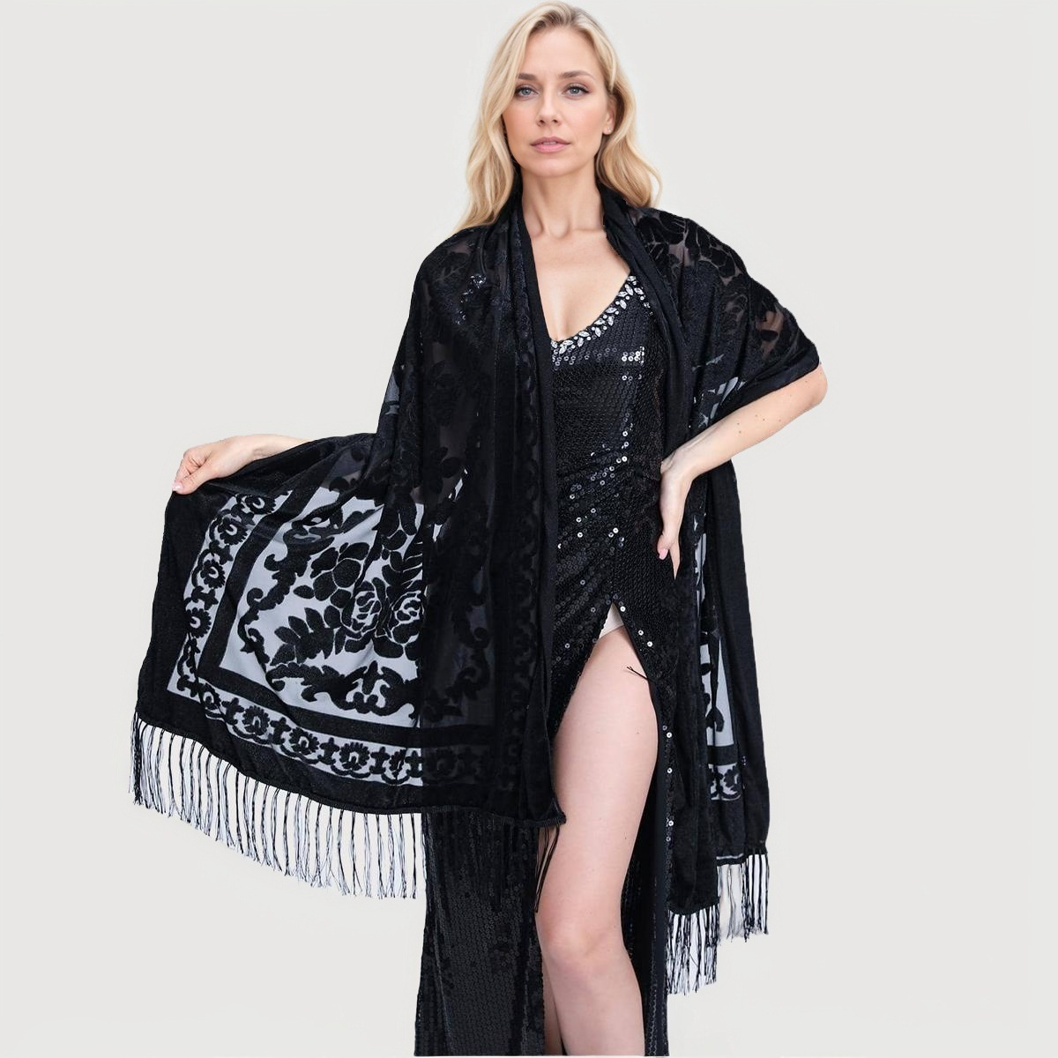 | 无 | 无 | 无 |  | 73 | 36.5

